Gráficos
1. Nacidos vivos por lugar de inscripción del nacimiento y lugar de residencia de la madre según año de nacimiento

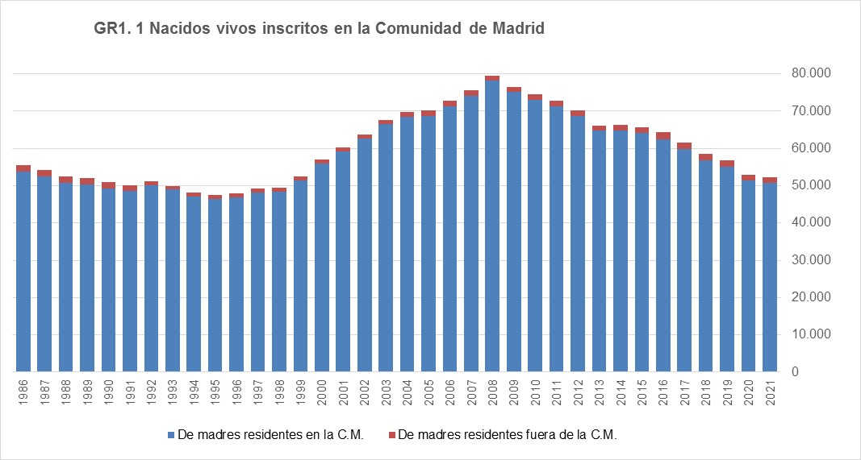

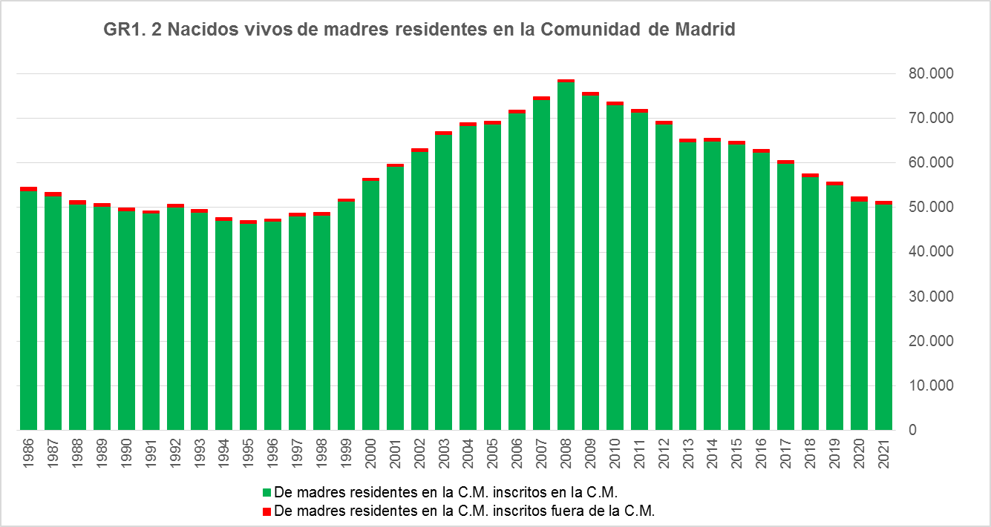

Fuente: Dirección General de Economía. Comunidad de Madrid

